首页

怒海争锋赛季焚影DPS计算器V1.2

首页 | 属性导入 | 分析模式 | 模拟模式 | 日志

属性导入
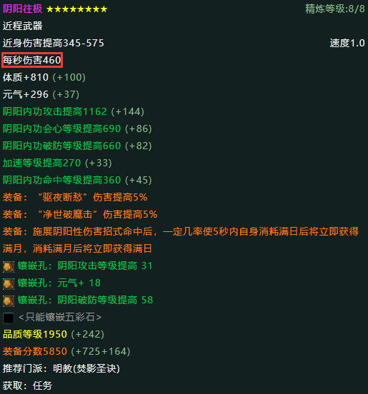
怒海争锋赛季焚影DPS计算器V1.2 |  |  |  |  |  |  |  |  |  |  | -
 |  |  |  |  |  |  |  |  |  |  | 破防 | 0.07%
首页 | 属性导入 |  |  | 分析模式 |  |  | 模拟模式 |  |  | 日志 | 面板加速 | 0
 |  |  |  |  |  |  |  |  |  |  | 比较值 | 1
 |  |  |  |  |  |  |  |  |  |  | 实际加速 | 0
 |  | 最大气血 | 元气 | 基础攻击 | 面板攻击 | 内功会心 | 内功会效 | 内功命中 | 急速 | 此处粘贴配装属性
 |  | 11453 | 34 | 781 | 845 | 0.2 | 175 | 92.85 | 0.00(0)
 |  | 无双 | 内功破防 | 内功防御 | 外功防御 | 御劲 | 化劲 | 装备评分 | 方案总览
 |  | 0 | 0.07%(10) | 8.21 | 5.45 | 0 | 25 | 0 | 点此查看

使用方法：
1.选中胖叔叔配装器（https://www.j3pz.com/dps/fenying/）的配装属性，按Ctrl+C复制。
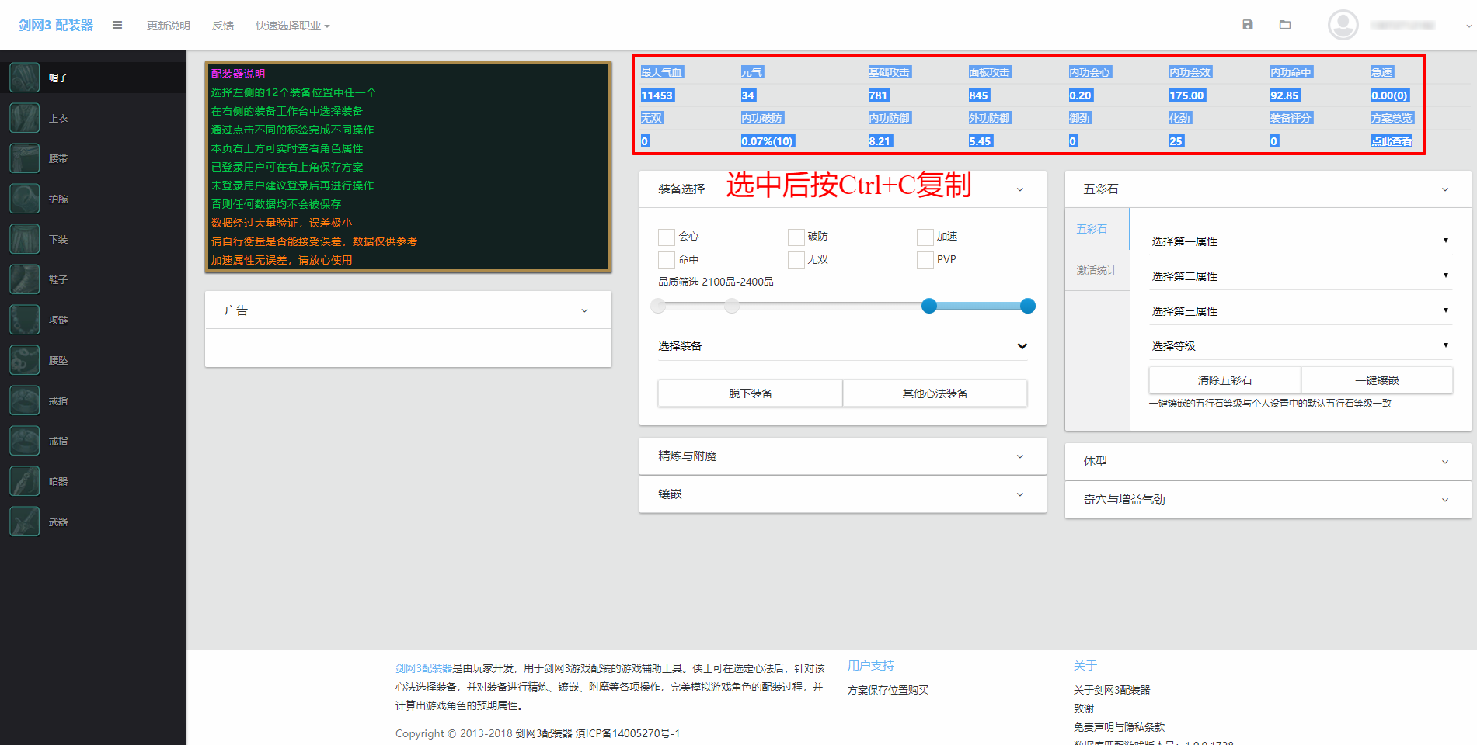

2.选中本表中I7单元格，按Ctrl+V粘贴。

3.点击“导入分析模式”或“导入模拟模式”按钮，将属性导入至对应模式。
4.武器伤害无法直接导入，请自行填写，如图。

